Sheet1
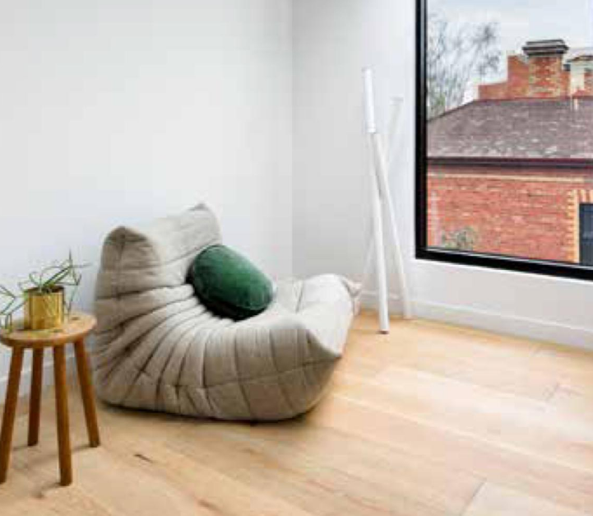
产品规格 | 客供产品图片供参考
产品类型：工程木地板 Product Type: Engineered Wood Floorboards
木材种类（表层）：欧洲橡木（或同等品质的具有相似纹理和颜色特征的优质橡木） Wood Species (Topping): European Oak (or equivalent high-grade Oak with similar grain and color characteristics)
表面处理：精细表面处理，采用硬蜡油涂层。该涂层应能充分展现木材的自然纹理，同时具备良好的耐磨性能，并呈现哑光或缎面效果。 Finish: Refined, with a hard wax oil finish. The finish should enhance the natural beauty of the wood while providing excellent durability and a matte/satin appearance.
等级：允许少量无害、经精细处理的小木节存在（建议为 AB 级或同等品质），不得含有边材、明显的矿物条纹或显著的色差。 Grade: Minimal knots (ideally AB grade or equivalent, with small, sound knots permitted if visually refined). No sapwood, significant mineral streaks, or large color variations.
构造：采用多层复合结构，以确保优异的尺寸稳定性。 Construction: Multi-ply engineered construction for superior stability.
尺寸规格： 宽度：220 毫米 总厚度：20 毫米 表层厚度（可磨损层）：6 毫米 长度：主要提供 2200 毫米和/或 2500 毫米两种规格。若同时提供，请注明各自所占比例；或明确哪一种为标准长度。出于成本或生产效率考虑，可接受混合长度，但较长规格更适用于高端项目。 Lengths: Predominantly 2200mm and/or 2500mm (please specify the percentage breakdown if both lengths are offered, or indicate if one is standard). Mixed lengths with a strong average length are acceptable if justified for cost or production efficiency, but longer lengths are preferred for a high-end aesthetic.
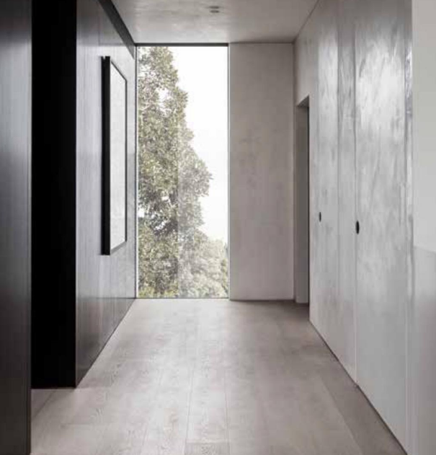
芯材：采用优质桦木或桉木胶合板，以增强尺寸稳定性。 Core Material: High-quality birch or eucalyptus plywood for dimensional stability.
胶粘剂：使用低挥发性有机化合物（VOC）含量、无甲醛添加的胶粘剂，符合 E0 或 F4 星环保标准。 Adhesive: Low VOC and formaldehyde-free, meeting E0 or F4 Stars standards.
含水率：工厂干燥至适合出口及澳大利亚气候环境的稳定含水率（通常为 7%-9%）。 Moisture Content: Factory dried to a stable moisture content suitable for export and acclimatization in Australia (typically 7-9% for engineered flooring).
边缘轮廓：微倒角设计。 Edge Profile: Micro-bevel.
安装系统：榫槽（T&G）结构，确保安装的精确性与稳固性。 Installation System: Tongue and Groove (T&G) system for precise and secure installation.
认证与合规性要求 所有产品须附带以下有效认证文件：
PEFC（森林认证认可计划）：供应链管理认证 PEFC (Programme for Endorsement of Forest Certification): Chain of Custody certification. - FSC（森林管理委员会）：供应链管理认证 FSC (Forest Stewardship Council): Chain of Custody certification. - CE 标志：符合欧洲建筑产品健康、安全及环保标准（EN 14342） CE Mark: Conforming to European health, safety, and environmental protection standards for construction products (EN 14342). - CARB P2 或 TSCA 第六项：甲醛排放标准 CARB P2 or TSCA Title VI: For formaldehyde emissions. - ISO 9001（质量管理体系）：适用于生产流程 ISO 9001 (Quality Management System): For manufacturing processes. - ISO 14001（环境管理体系）：体现环境责任 ISO 14001 (Environmental Management System): For environmental responsibility. - 其他有助于证明产品质量、环境可持续性或室内空气质量的认证（如 GreenGuard、FloorScore 等），请列出所有适用认证。
包装要求
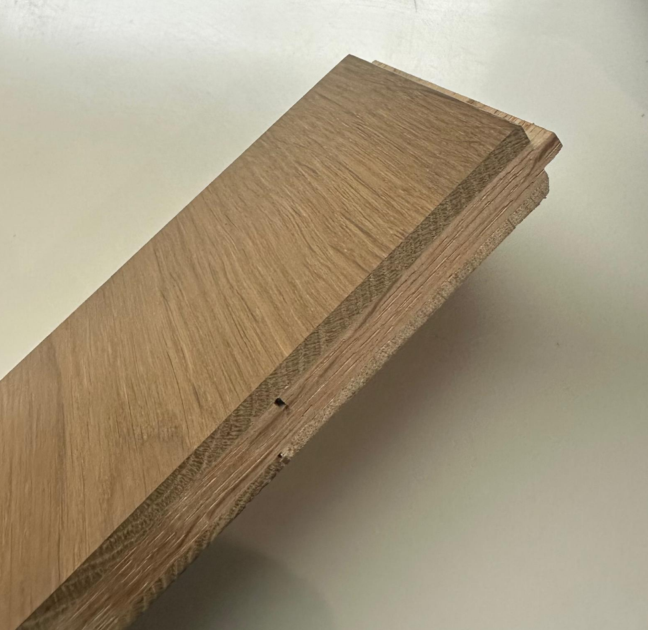
包装应坚固耐用，标识清晰，适合国际运输。 Robust and clearly labelled packaging suitable for international shipping. 采用托盘装载并进行收缩膜包裹，以确保运输过程中的安全性。 Palletized and shrink-wrapped for protection during transit.
所需数量
请提供以下数量的报价（最终数量以订单为准）： Please provide pricing for the following approximate quantities (exact quantity to be confirmed upon order) 试订单：100 平方米（请注明相关费用） Trial Order: [100 SQM, please specify applicable cost] 项目订单：5400 平方米（如与试用订单价格不同，请分别注明单价） Project Order: [5,400 SQM, please specify volume price if different to trial price]
商业条款
贸易术语：中国大连港船上交货（FOB）。说明：我方将负责从大连至澳大利亚悉尼的主运费，其余费用（包括保险、清关、进口关税及悉尼本地配送）由我方承担。 Incoterm: FOB (Free On Board) Dalian Port, China. Note: We will arrange and pay for the main freight from Dalian to Sydney, Australia, and all subsequent costs (insurance, customs clearance, import duties, and local delivery in Sydney).
价格：请提供每平方米（SQM）的最优报价，并注明所使用的货币（人民币或美元）。 Pricing: Please provide your best pricing per square meter (SQM) in either RMB (Chinese Yuan) or USD (United States Dollar). Clearly state the currency.
付款条件：请提供您建议的付款方式（例如：订单确认后支付 30% 的电汇定金，余款于提单副本提交后电汇支付）。 Payment Terms: Propose your preferred payment terms (e.g. 30% T/T deposit upon order confirmation, 70% T/T balance against copy of B/L)
交货期：请说明自订单确认（收到定金）起至货物在出发港准备装船的预计时间。 Lead Time: Please state the estimated lead time from order confirmation (receipt of deposit) to goods being ready for shipment at Port of Departure.
公司信息
请在报价中提供以下信息： 公司全称及地址 联系人姓名及职务 公司网址 成立年份 公司简介及生产能力概述 过往项目案例或在澳大利亚及类似市场的出口经验

